TK
Từ khóa tìm kiếm | Kết quả mong muốn | Kết quả thực tế | Status | Screenshot
áo thun | Hiển thị danh sách sản phẩm liên quan đến "áo thun" | KHÔNG TÌM THẤY "ÁO THUN". Vui lòng kiểm tra chính tả, sử dụng các từ tổng quát hơn và thử lại! | FAIL | 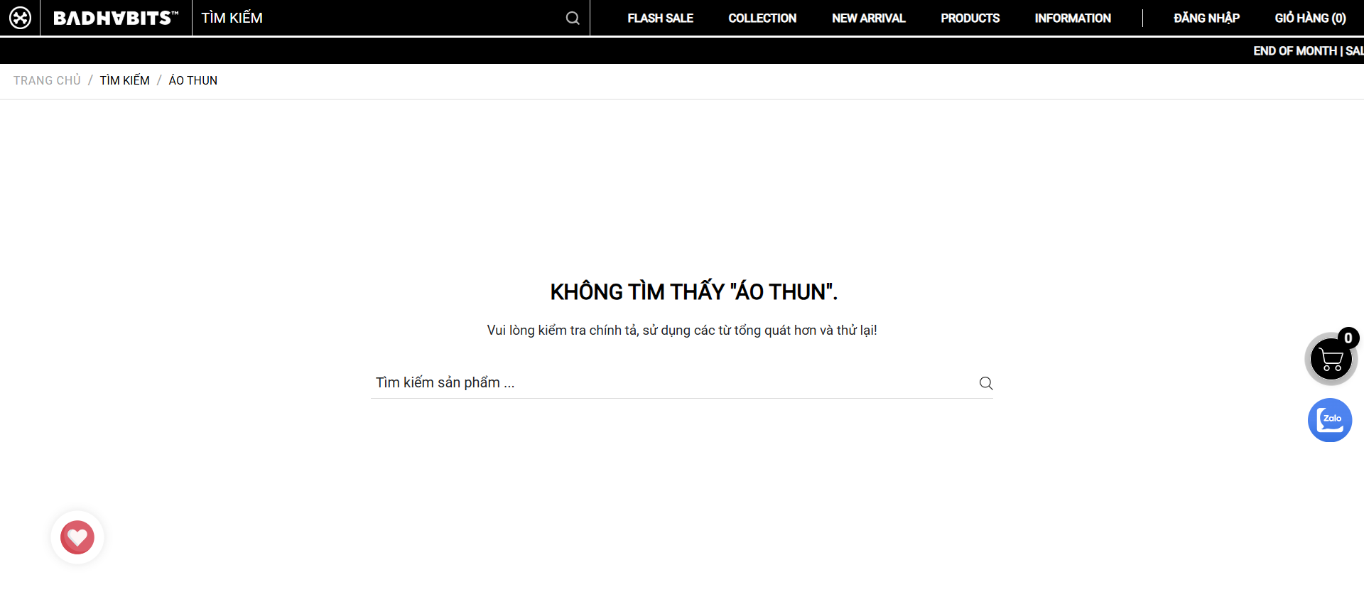
quần jean | Hiển thị danh sách sản phẩm liên quan đến "quần jean" | KHÔNG TÌM THẤY "QUẦN JEAN". Vui lòng kiểm tra chính tả, sử dụng các từ tổng quát hơn và thử lại! | FAIL | 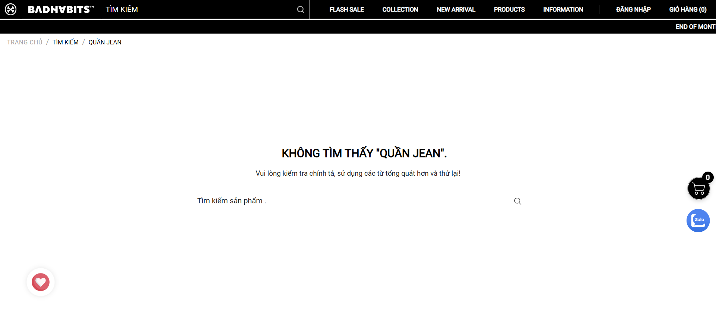
mũ lưỡi trai | Hiển thị danh sách sản phẩm liên quan đến "mũ lưỡi trai" | KHÔNG TÌM THẤY "MŨ LƯỠI TRAI". Vui lòng kiểm tra chính tả, sử dụng các từ tổng quát hơn và thử lại! | FAIL
badhabits | Hiển thị sản phẩm thương hiệu BadHabits | TRANG CHỦ TÌM KIẾM BADHABITS CÓ 3 KẾT QUẢ TÌM KIẾM CHO "BADHABITS". 30% OFF BADHABITS PARACHUTE - BROWN 690,000₫ 483,000₫ 30% OFF BADHABITS PARACHUTE - BLACK 690,000₫ 483,000₫ 30% OFF SUPERMARKET BADHABITS BOXY TEE 400,000₫ 280,000₫ | PASS
 | Hiển thị thông báo "Vui lòng nhập vào từ tìm kiếm" | Please fill out this field. | FAIL | 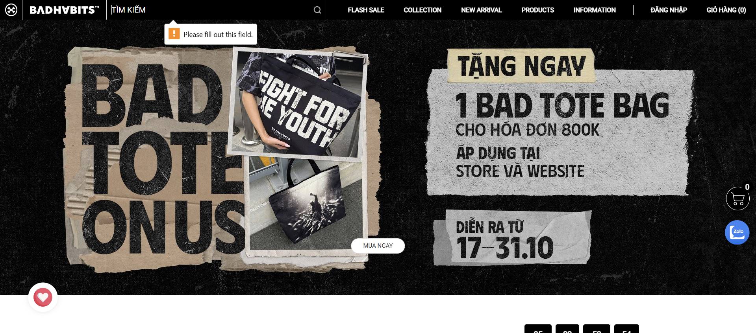
xyz | Hiển thị danh sách sản phẩm liên quan đến "xyz" | KHÔNG TÌM THẤY "XYZ". Vui lòng kiểm tra chính tả, sử dụng các từ tổng quát hơn và thử lại! | FAIL | 

